Sheet1策划自己用
ID | 引导 | 描述
1 |  | Dẫn đạo đi xuất kích khiêu chiến BOSS

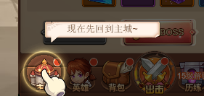
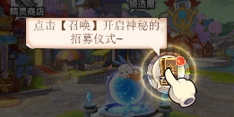
2 |  | Về chủ giao diện, dẫn đạo triệu hoán anh hùng

3 |  | Dẫn đạo thăng cấp anh hùng

4 |  | Dẫn đạo nhanh chóng tác chiến

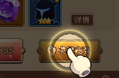
5 |  | Dẫn đạo anh hùng mạnh lên

6 |  | Dẫn đạo treo máy ích lợi

7 |  | Nhỏ trợ thủ biểu hiện kết thúc sau, mở ra thủ mạo xưng giao diện

8 |  | Bảy ngày gói quà cùng mỗi ngày đánh dấu gói quà

9 |  | Dẫn đạo sân thi đấu

10 |  | Dẫn đạo đi xa

11 |  | Lịch luyện thường ngày phó bản dẫn đạo

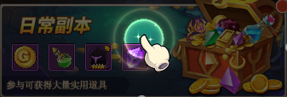

 |  | Dẫn đạo thí luyện tháp
12

13 |  | Dẫn đạo gia nhập hoặc là sáng tạo công hội

14 |  | Dẫn đạo tiên tri Thánh Điện

